Hoja 1
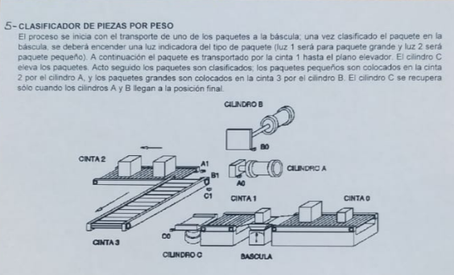
Lista de implementos electrónicos
Cantidad | Nombre | Referencia | Costo | Algún link para claridad
4 | Sensor infrarrojo de obstáculo | SEN-INF-OBST | 17600 | https://www.didacticaselectronicas.com/index.php/sensores/opticos-infra-rojos/sensor-infrarrojo-de-obstáculo-detector,-detección-evasión-de-obstáculo-infrarrojo-infra-rojo-ir-detail
4 | Motorreductor: 6Vdc 110RPM | Ref: MTRR110RPM-A | 17,600 | https://www.didacticaselectronicas.com/index.php/elementos-electromecanicos/motores-y-solenoides-1/motores-dc-1/motorreductor-mtrr110rpm-a-motor-dc-110rpm-detail
2 | Controlador Puente-H L298N | DRIV-L298N | 18,000 | https://www.didacticaselectronicas.com/index.php/robotica/controladores-1/controlador-controladores-driver-drivers-puente-h-l298n-motor-dc-paso-a-paso-detail
1 | Tarjeta compatible Mega 2560 Rev 3. Con driver CH340 | COMA0067-CH340 | 40,000 | https://www.didacticaselectronicas.com/index.php/sistemas-de-desarrollo/arduino/arduino-compatible/tarjeta-compatible-mega-2560-rev-3-incluye-cable-usb-coma0067-ch340-arduino-mega-sistema-tarjeta-de-desarrollo-arduino-compatible-mega-compatible-atmega2560-driver-ch340-detail
1 | Celda de carga 5Kg | C-CARGA-5K | 9,000 | https://www.didacticaselectronicas.com/index.php/sensores/fuerza-y-vibracion/celda-de-carga-5kg-detail
1 | Módulo driver Celda de Carga | TAR-HX711 | 4,800 | https://www.didacticaselectronicas.com/index.php/sensores/fuerza-y-vibracion/modulo-driver-controlador-sensor-de-peso-celda-de-carga-sensor-de-carga-hx711-detail
2 | Micro Servomotor rotación continua 4.8-6v 0.5Kg/cm | FS90R | 36,000 | https://www.didacticaselectronicas.com/index.php/elementos-electromecanicos/motores-y-solenoides-1/servomotores-1/micro-servo-de-rotación-continua-fs90r-feetech-fs90r-servomotores-servomotor-rotación-continua-detail
1 | Micro Suiche de pelo, 5A | SW-075 | 4,600 | https://www.didacticaselectronicas.com/index.php/suiches-y-conectores/suiches/micro-suiche/con-barra-1/micro-suiche-de-palanca,-5a-sw-075-ms-508-interruptor-pulsador-micro-switch-micro-suiche-microswitch-microsuiche-final-de-carrera-con-barra-palanca-de-pelo-detail
2 | Suiche Pulsador 8mm 4 pines | SW-043 | 600 | https://www.didacticaselectronicas.com/index.php/suiches-y-conectores/suiches/pulsadores/suiche-pulsador-8mm-4-pines-sw-6x6x8-interruptor-botón-switch-suiche-pulsador-4-pines-cuadrado-detail
3 | Resistencia de 330Ω 1/4W | R-330R/1/4W | 200 | https://www.didacticaselectronicas.com/index.php/componentes-pasivos/resistencias/through-hole/resistencia-de-330ω-1-4w-carbon-carbón-resistor-r-330-1-4w-through-hole-detail
5 | Kit cables conexión fácil Dupont M/M 30cm x10 | EASY-CAB-KIT-MM-30 | 16,500 | https://www.didacticaselectronicas.com/index.php/cables/conexion-facil/kit-cables-conexion-facil-mm-premium-10pcs-1-dupont-arduino-cable,-conexion-fácil,-macho-macho,-dupont,-header,-easy-conection,-arduino-rápida-detail
1 | Display LCD Amarillo 16x2 | TC1602A-09T-Y | 13,000 | https://www.didacticaselectronicas.com/index.php/optoelectronica/displays-lcd/caracteres/display-lcd-pantalla-caracteres-16x2-di-020-1511-detail
1 | Conversor I2C para LCDs 16x2-20x4 | CONV-I2C-LCD16x2 | 6,300 | https://www.didacticaselectronicas.com/index.php/optoelectronica/displays-lcd/caracteres/conversor-convertidor-tarjeta-adaptadora-i2c-para-display-lcd-pantalla-caracteres-16x2-iic-lcd-i2c-detail
1 | Shield prototipo V3 para Arduino Mega | PROTO-2560-V3 | 11,600 | https://www.didacticaselectronicas.com/index.php/prototipado/shield-prototipado/shield-proto-detail
1 | Kit de Piñones 23 Piezas | PIÑON-23PCS | 9,000 | https://www.didacticaselectronicas.com/index.php/robotica/diy-robotica/mecánica/piñones-y-poleas/kit-de-pinones-23-piezas-piñones-piñon-engranajes-engranaje-diy-electrónica-i-d-detail
 | Varilla lisa de 8mm 50cm | VARILLA-8MM-50CM | 13,000 | https://www.didacticaselectronicas.com/index.php/cnc-e-impresoras-3d/estructura/varilla-lisa-de-8mm-50cm-t8-cnc-eje-liso-8mm-detail

TOTAL |  |  | 217,800.00

 | Lista de implementos mecánicos
 | Cantidad | Nombre | Costo
 |  | Resortes | 7800
 |  | Corte laser | 81000
 |  | mdf | 20000
 |  | Tornillos | 200
 |  | Bandeja | 5000

 | TOTAL |  | 114,000.00

 | Horas hombre
 | Cantidad en Horas | Nombre | Costo
 | 64 | Mecánica | 50000
 | 72 | Electrónica | 50000
 | 48 | Programación | 50000
 | TOTAL |  | 150,000.00

 | TOTAL MAQUETA |  | 481,800.00

